GUI
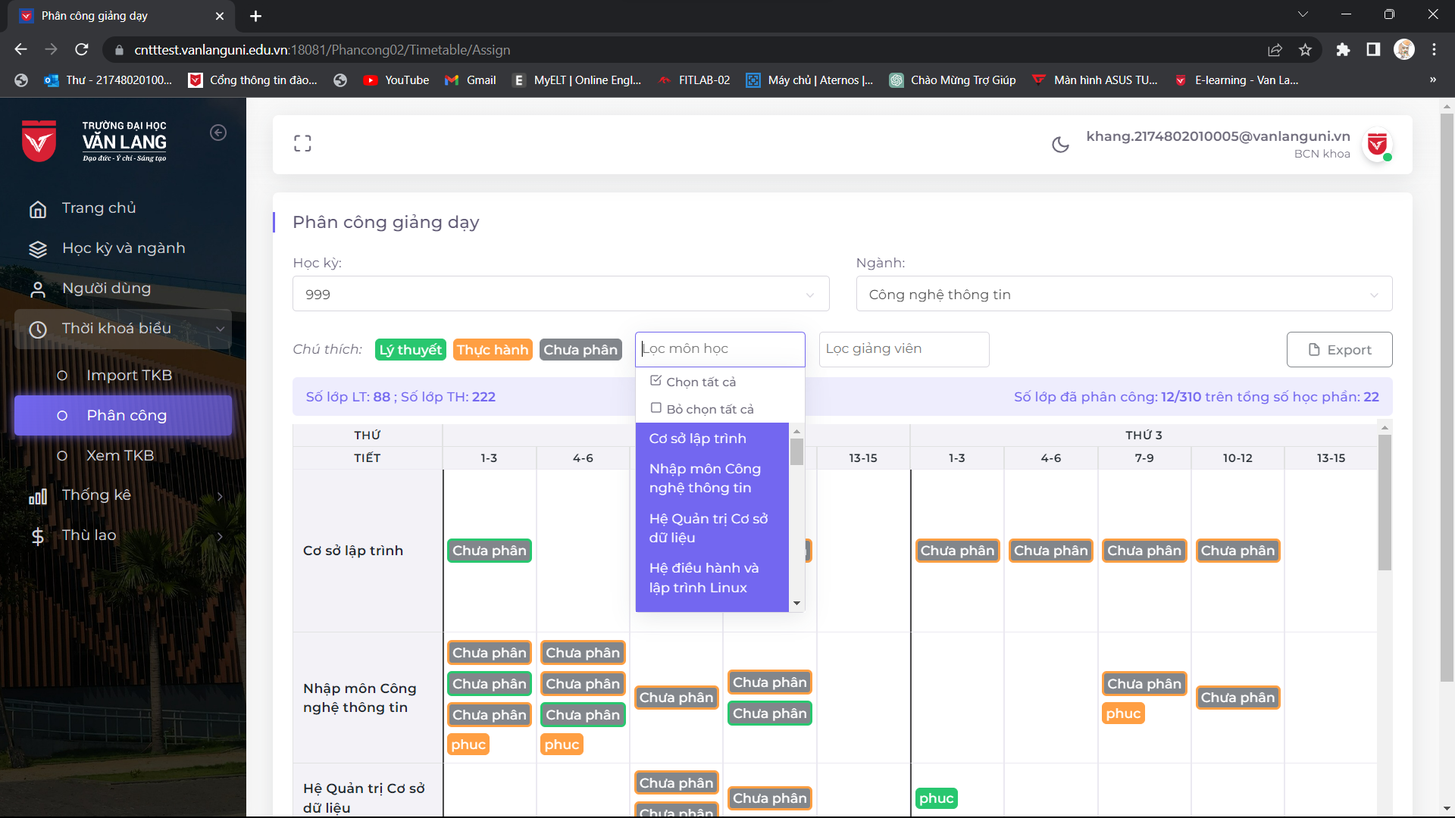
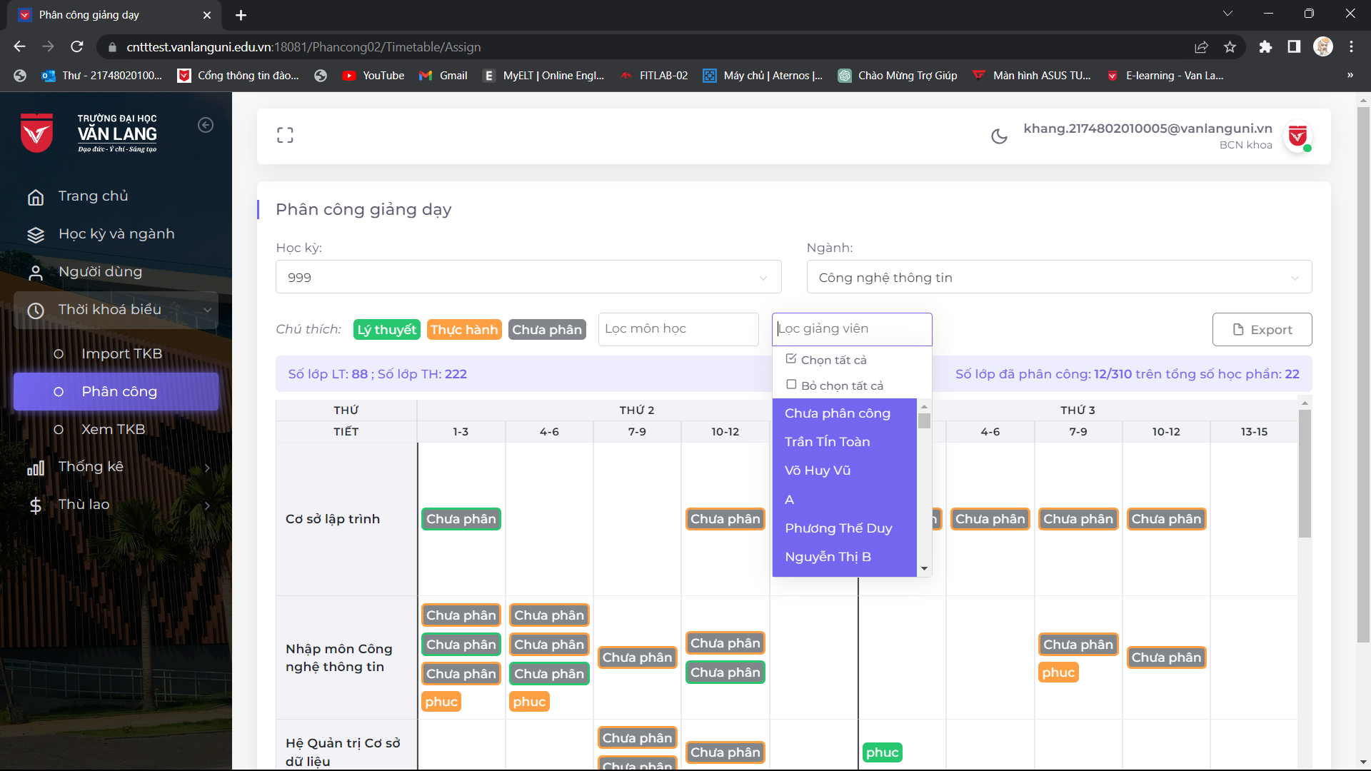
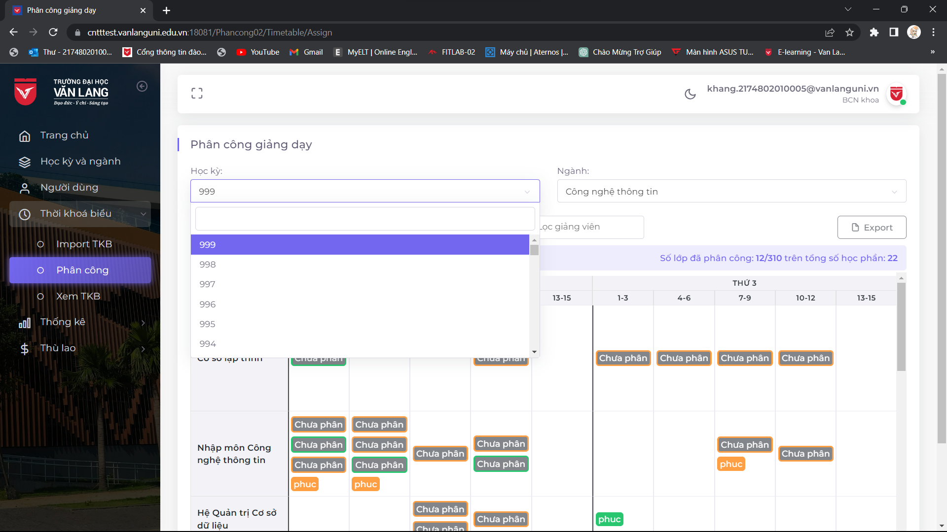
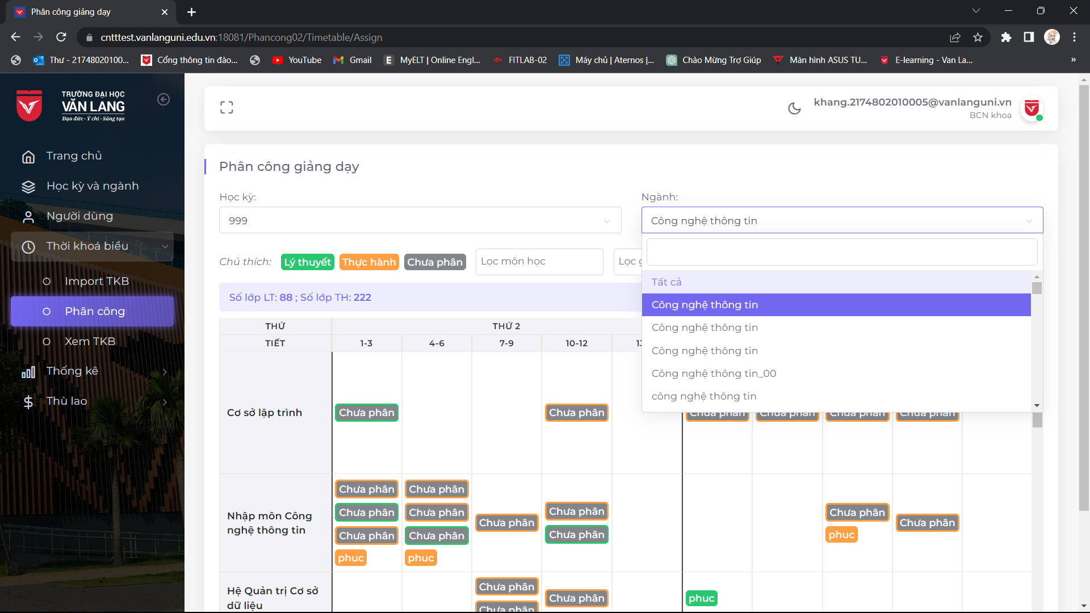

NO. | INPUT FIELD | DESCRIPTION | CONSTRAINTS
1 | Học kỳ | Học kì cần nhập thời khóa biểu | Bắt buộc chọn từ danh sách hoặc ghi ra học kỳ có trong danh sách Học kì do admin thiết lập cho BCN Khoa trong module import TKB
2 | Ngành | Ngành cần nhập thời khóa biểu | Bắt buộc chọn từ danh sách hoặc ghi ra ngành có trong danh sách
3 | Lọc môn học | Môn học cần lọc để tìm | Không bắt buộc phải lọc môn học nhất định Có thể lọc môn học bất kì cần tìm
4 | Lọc giảng viên | Giảng viên cần lọc để tìm | Không bắt buộc phải lọc giảng viên nhất định Có thể lọc giảng viên bất kì cần tìm
5 | Export | Xuất dữ liệu phân công | Các đữ liệu cần xuất để xem các phân công TKB

